报价单
办公家具报价单
序号 | 货物名称 | 规格MM (宽W*深D*高H） | 产品图片 | 数量 | 单位 | 材质说明 | 单价 | 小计
1 | 办公桌 | 1200*700*1400 | 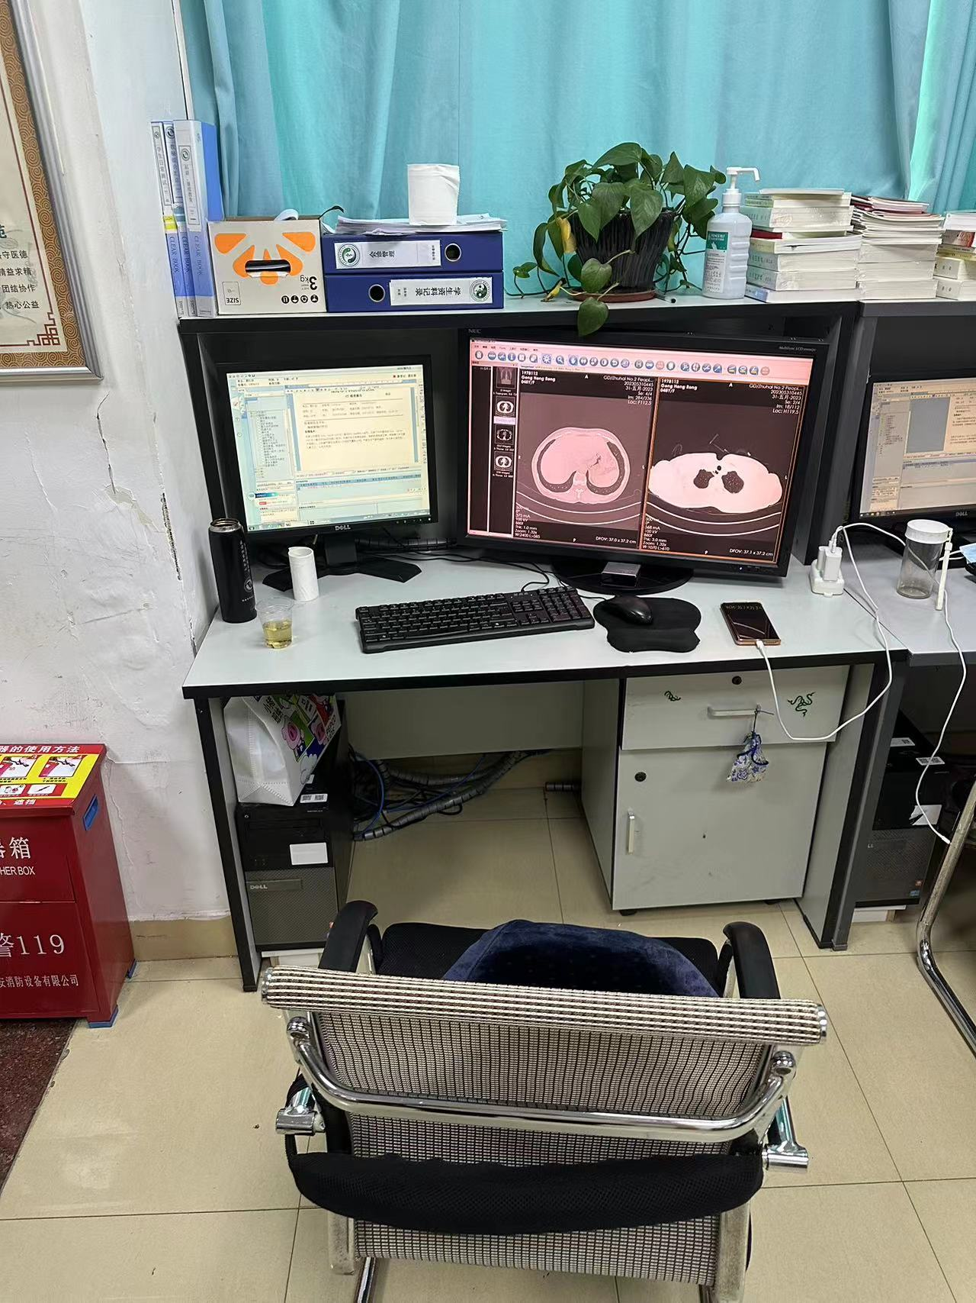 | 7 | 张 | 基材采用三聚氰胺饰面板，E1级环保板材；高密度低碳环保级别；游离甲醛释放量小于6.5mg/100g符合E1级标准经过防虫、防腐特殊处理，含水率达到国家标准，抗弯力强，不易变形；封边材料:采用PVC防撞封边条；粘合剂为：德国进口胶水。配件需经过防腐防锈测试，具有防腐防锈性能，坚久耐用。（含活动柜430*390*700（含轮子）） |  | 0
2 | 办公桌 | 1150*700*1400 |  | 3 | 张 | 基材采用三聚氰胺饰面板，E1级环保板材；高密度低碳环保级别；游离甲醛释放量小于6.5mg/100g符合E1级标准经过防虫、防腐特殊处理，含水率达到国家标准，抗弯力强，不易变形；封边材料:采用PVC防撞封边条；粘合剂为：德国进口胶水。配件需经过防腐防锈测试，具有防腐防锈性能，坚久耐用。（含活动柜430*390*700（含轮子）） |  | 0
3 | 合计（元）： |  |  |  | ¥0
备注：本报价含税，包含运输安装等全部费用，产品质保≥6年，终身维护。

